상품제안서
PGA 3단7K 완전자동 무지+190g호텔타올3P세트(소) | 상품코드: S06809

 |  |  |  |  |  |  | 02-713-8555 | www.synergygift.co.kr
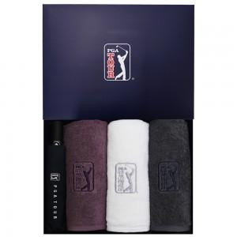

【상세/제작정보】

【인쇄/포장옵션】 | 실크, 자수, 원단1도인쇄 / 포장지포장

【공급단가】 | 수량 | 20~ | 50~ | 100~ | 300~ | 500~
*VAT별도 | 단가 | 32,500원 | 32,000원 | 31,250원 | 30,000원 | 28,750원

【상품 URL】 | https://www.synergygift.co.kr:443/src/goods_detail.php?gdno=19472

